Lisez-moi

 |  | RECRUTEMENT AU MINISTERE DE L'AGRICULTURE
 |  | Outil d'évaluation des candidats


INTRODUCTION
La présente notice explique le fonctionnement de cet outil, partiellement automatisé, qui facilite la gestion complète du recrutement : de l'évaluation individuelle des candidats jusqu'à la génération automatique des courriels de réponse, tel qu'introduit dans le nouveau guide au travers de ses fiches et annexes.
Fiche 6
Fiche 7
Fiche 8
ANNEXE 6
ANNEXE 13
ANNEXE 14

OBJECTIFS
è | Permettre aux recruteurs d’identifier le meilleur candidat tout en garantissant la transparence, l’objectivité et l’équité ;
è | Fiabiliser chaque étape du processus de sélection ;
è | Alléger le travail de saisie.
Au travers d'un seul outil, les candidats seront comparés en fonction des critères communs pré-requis et des compétences extraites de la fiche de poste autour des :
è | savoirs : quelles sont les connaissances du candidat ?
è | savoir-faire : quelles sont les compétences techniques mobilisables dans une situation professionnelle donnée. Les activités et tâches effectuées dans ses différents emplois ou stages, dans quels contextes et environnements de travail, avec quels types de matériels le cas échéant.
è | savoir-être : quelles sont les qualités personnelles, les compétences comportementales et relationnelles qui permettent de s'intégrer dans une équipe, de communiquer, de faire preuve d'initiative.

ERGONOMIE DE L'OUTIL
Cet outil est composé de 3 éléments imbriqués les uns dans les autres :
è | La grille d'évaluation des candidats reçus (onglet 1)
è | Le tableau général de suivi des candidatures qui sera adressé au SG/SRH (onglet 2)
è | Les courriels qui devront être adressés aux candidats tout au long du processus (onglet 3)
Pour éviter les doubles saisies, les données de l'onglet n°1 se déversent automatiquement dans l'onglet n°2 au fur et à mesure de leur saisie. Ainsi à l'issue du processus de recrutement, le tableau général de suivi, qui doit être adressé aux MAPS, est renseigné à 95%. Parallèlement les courriels adressés aux candidats peuvent être générés facilement grâce aux données saisies dans l'onglet 1.
Enfin, lors des saisies vous pouvez naviguer entre la notice et chaque onglet grâce au logo ci-dessus qui apparaît dans chacun d'entre eux (non imprimable).

UTILISATION DE CET OUTIL
COMMENCEZ avec L'ONGLET N° 1 : Grille d'évaluation des candidats
L'onglet n°1 est LE formulaire d'évaluation. Du fait de la nature des données saisies, indispensables tout au long du processus, il devient également une sorte de "base de données" de l'emploi à pourvoir.
Seules les 10 candidatures saisies dans les colonnes de C à L seront téléversées dans le tableau général. Vous pouvez toutefois saisir d'autres candidatures dans les colonnes M à AK pour avoir la traçabilité des motifs des candidatures écartées.
Afin d'optimiser le processus, il est conseillé de renseigner ce formulaire progressivement en fonction de chaque étape du processus de recrutement.
1
 | DÈS la publication de l'offre d'emploi, indiquez :
 | En ligne 1, la Réf/N° de la publication et le support de publication En ligne 2, l'intitulé de l'emploi et la Catégorie de l'emploi En ligne 3, les dates de publication et de clôture En ligne 5, la structure administrative de recrutement) et en ligne 6, le service d'affectation du candidat conforme à ODISSEE)

2
Ligne 9
Ligne 10
Ligne 11
Ligne 12
Ligne 13
Ligne 14
Ligne 15
⬇ Lignes 17 à 21
⬇ Lignes 23 à 27
 | À la réception de chaque candidature
 | La saisie d'un nom incrémente automatiquement le compteur du nombre de candidatures reçues ( Ligne 4) Vous devez indiquer : - en Ligne 5 (Nom des personnes sélectionnant les CV) - en Ligne 9 (Identité du candidat) - en Ligne10 (Date d'envoi de la candidature) - en Ligne11 (Structure d'origine au sein du ministère ou mention d'une autre administration) - en Ligne12 (Statut du candidat : Titulaire ou contractuel) - en Ligne13 (Grade pour les titulaires) - en Ligne14 (Existence d'une situation particulière) - en Ligne15 (Genre du candidat) - et ses coordonnées de la Ligne 73 à 74 |  |  | 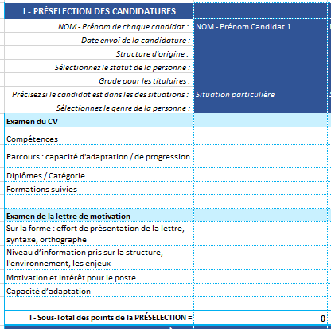
 | Examinez ensuite : - le CV du candidat : ligne 17 à 21 (compétences, parcours, diplômes, formations suivies). - sa lettre de motivation : ligne 23 à 27 (sur la forme, la syntaxe, le niveau d'information pris sur la structure, l'environnement, les enjeux, sur la motivation et l'intérêt pour le poste et sur sa capacité d'adaptation).
 | Chaque candidat est enregistré dans une colonne qui lui est réservée. Cette présentation permet d'avoir une vue globale exhaustive de tous les candidats et d'effectuer plus facilement des comparaisons pour déterminer lesquels des candidats seront reçus en entretien.
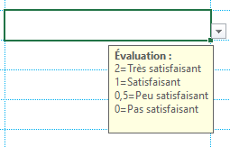
 | Chacun des critères ci-dessus est mesuré par une note figurant dans le menu déroulant selon les 4 niveaux suivants :
 | 2 | Très satisfaisant / la compétence est supérieure à ce qui est recherché / le profil du candidat dépasse les attentes voire est surqualifié pour le poste.
 | 1 | Satisfaisant / la compétence correspond totalement à ce qui est recherché/ le profil du candidat est conforme aux attentes et semble correspondre au profil recherché.
 | 0.5 | Peu satisfaisant / la compétence est peu significative / le profil du candidat se situe en dessous des attentes et n’a pas suffisamment le niveau requis pour tenir le poste.
 | 0 | Pas satisfaisant / la compétence est inexistante / critère éliminatoire / le profil du candidat n’est pas qualifié car ne répondant pas avec satisfaction aux critères recherchés.
 | A l'issue de ce premier exercice, une cotation s’opère automatiquement en ligne 28 "Sous-total des points de présélection". Elle permet d’objectiver les choix opérés sur une base commune à l’ensemble des candidats et de retenir les meilleurs d'entre eux pour l'étape suivante : l'entretien.
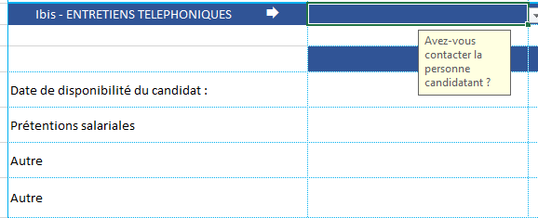
 | Il peut être opportun d'effectuer une pré-qualification téléphonique pour retenir les meilleurs profils en vue d’un entretien (surtout s'ils sont nombreux). Cette opération permet également de s’assurer de la disponibilité du candidat, de son intérêt pour le poste et de ses prétentions salariales. Auquel cas les informations pourront être reportées de la ligne 29 à 35, dont la date de l'appel téléphonique en ligne 31.

 |  |  | 1 - Sélectionner OUI ou NON 2 - SI OUI, renseigner la date

3
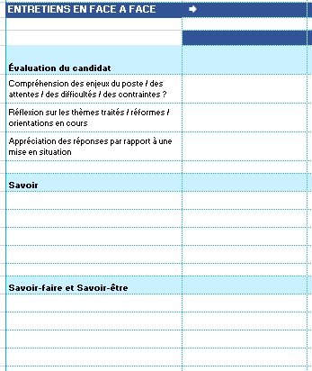
⬇ Lignes 40 à 43
 | Lors de l'entretien
 | Cette dernière partie de la grille d'évaluation du candidat porte sur :
 | è | Sa compréhension des enjeux de l'emploi / des attentes / des difficultés / des contraintes…
 | è | Sa réflexion sur les thématiques / orientations en cours…
 | è | Sa capacité à faire face à différentes situations (mises en situations professionnelles)…
 | è | Les savoirs indiqués dans l'offre d'emploi
 | Les champs savoir, savoir-faire et savoir-être qui suivent sont impérativement extraits de la fiche emploi.
 | Une 2ème cotation s’opère automatiquement en ligne 62 qui se cumule avec celle de la ligne 28 pour donner le total final général figurant en ligne 63. C'est ce total qui se reporte automatiquement dans le tableau général de suivi (onglet 2) et qui conduit au classement des candidats.
ANNEXE 8
 | Pour mener votre entretien, vous disposez dans le guide du recrutement :
ANNEXE 9
è | d'une liste de questions classées par thématiques et des questions à écarter ;
ANNEXE 10
è | d'exemples de questions ciblées pour les postes avec encadrement ;
è | de la liste des 26 critères légaux de discrimination.
 |  | Le total final qui s'affiche en ligne 63 doit confirmer les commentaires figurant de la ligne 66 à 70 : points forts, points d'amélioration et points de vigilance, ainsi que des éléments supplémentaires tels que les mises en situation et les CREPs.
ET CONTINUEZ avec L'ONGLET N°2 : "Tableau général de suivi"
Ce 2ème onglet est le réceptacle de l'onglet n°1. Tous les champs du tableau sont complétés automatiquement par transfert des éléments de la grille d'évaluation.
Le total des points obtenus par chaque candidat, tel qu'il résulte de la ligne 63 de la grille d'évaluation, s'affiche dans la colonne "TOTAL des points" et se traduit dans la colonne "CLASSEMENT" ar un ordre généré automatiquement.
A noter dans ce nouveau formulaire la création d'une nouvelle colonne intitulée "Situation particulière?". L'ordre de classement ne tient pas compte de cette information, à ce stade.
Le nom du candidat classé en numéro 1 sera reporté automatiquement dans la section 3-Candidat retenu, ainsi que sa date de disponibilité sous la ligne en-dessous.
SEULES les motivations du choix du candidat devront être saisies dans l'encadré prévu à cet effet ainsi que la date et signature du responsable du recrutement apposées sur le document.
SANS OUBLIER de correspondre tout au long du processus de recrutement avec chacun des candidats (onglet 3)
La correspondance avec les candidats fait partie intégrante de l’image de marque du ministère. Un soin tout particulier doit être apporté à cette communication distanciée. C'est pourquoi il est indispensable de correspondre avec tous les candidats tout au long de la procédure de recrutement :
ANNEXE 12
- pour accuser réception de la candidature (mèl n°1) - pour communiquer votre décision quelle soit favorable ou non (2 modèles)
La correspondance avec le candidat s'effectue par mèl via l'onglet 3-Courriels. Celui-ci permet de générer un mèl automatiquement de la façon suivante :
è | Sélectionnez dans le menu déroulant le nom du candidat auquel vous souhaitez écrire
è | Sélectionnez ensuite l'objet du mèl, au choix : Accuser réception d'une candidature OU Réponse négative à une candidature OU Réponse positive à une candidature.
 | Les 3 modèles de mèl sont rédigés conformément au contenu de la fiche technique du guide du recrutement.
è | Cliquer sur la touche "Envoi Mèl" pour générer celui-ci. L'adresse mèl du candidat ainsi que l'objet seront déjà renseignés automatiquement dans le mèl.
è | Effectuer un copier et collage-spécial (touches CTRL + Maj + V) du contenu du message de l'onglet 3-Courriels dans le corps du mèl, correspondant à l'objet sélectionné. Si besoin, celui-ci pourra dès lors être être modifié.

NE PAS OUBLIER d'indiquer les dates d'envoi de l'Accusé de Réception de candidature ainsi que de la réponse définitive (positive comme négative) dans l'onglet n°2 (lignes 75 et 76).

 | RAPPEL : Archivage des candidatures
La charge de la preuve impliquant une traçabilité exemplaire de la procédure de recrutement, chaque poste ouvert à la publication doit donner lieu à la création d’un dossier de recrutement particulier dans lequel sont archivées sous forme dématérialisée toutes les pièces relatives au recrutement pendant 2 ans à compter de la date du recrutement. Ce dossier permettra, en cas de contestation ultérieure, de justifier le choix effectué. Les documents archivés ne devront pas être annotés en vue de leur éventuelle communication.

1-Grille Eval candidats

 |  | N° de la Publication (Aghora) : |  | N° Poste (RENOIRH/ODISSEE) :
 | INTITULÉ DE L'EMPLOI : |  |  |  | Catégorie de l'emploi :
 | Date de publication : |  | Date de clôture :
 | Nombre candidatures reçues : | 1 | Nombre de candidats reçus : | 0
STRUCTURE | Personnes ayant sélectionné les CV :
SERVICE D'AFFECTATION DU CANDIDAT | Personnes ayant conduit l'entretien :

I - PRÉSELECTION DES CANDIDATURES | CANDIDATS RECUS |  |  |  |  |  |  |  |  |  | CANDIDATS NON RETENUS
NOM - Prénom de chaque candidat : | Exemple
Date envoi de la candidature :
Structure d'origine :
Sélectionnez le statut du candidat :
Grade pour les titulaires :
Le candidat est-il dans une situation particulière :
Sélectionnez le genre du candidat :
Examen du CV
Compétences
Parcours : capacité d'adaptation / de progression
Diplômes / Catégorie
Formations suivies

Examen de la lettre de motivation
Sur la forme : effort de présentation de la lettre, syntaxe, orthographe
Niveau d’information pris sur la structure, l'environnement, les enjeux
Motivation et Intérêt pour l'emploi
Capacité d’adaptation

I - Sous-Total des points de la PRÉSELECTION = | 0 | 0 | 0 | 0 | 0 | 0 | 0 | 0 | 0 | 0 | 0 | 0 | 0 | 0 | 0 | 0 | 0 | 0 | 0 | 0 | 0 | 0 | 0 | 0 | 0 | 0 | 0 | 0 | 0 | 0 | 0 | 0 | 0 | 0 | 0
Ibis - ENTRETIENS TELEPHONIQUES Æ

Date de disponibilité du candidat :
Prétentions salariales
Autre
Autre
II - ENTRETIENS EN FACE A FACE Æ

Évaluation du candidat
Compréhension des enjeux de l'emploi / des attentes / des difficultés / des contraintes ?
Réflexion sur les thématiques / réformes / orientations en cours
Appréciation des réponses par rapport à une mise en situation

Savoir

Savoir-faire et Savoir-être

II - Sous-Total des points de l'ENTRETIEN = | 0 | 0 | 0 | 0 | 0 | 0 | 0 | 0 | 0 | 0
TOTAL GÉNÉRAL (I + II) = | 0 | 0 | 0 | 0 | 0 | 0 | 0 | 0 | 0 | 0
Le candidat est-il prioritaire dans le recrutement ? | NON | NON | NON | NON | NON | NON | NON | NON | NON | NON
III - COMMENTAIRES
Points forts
Points d'amélioration
Points de vigilance
Autres éléments : analyse le cas échéant du dernier CREP, de la mise en situation…
Appréciation globale
Versement du CV dans la Cvthèque ? Æ
COORDONNÉES DU CANDIDAT
Adresse mèl :
Téléphone :
Accusé de réception adressé au candidat le :
Réponse à la candidature adressée le :

